Business function
Basic design | system | QUẢN LÍ CHI TIÊU CÁ NHÂN | Function | Business function | Create by | Trung & Phúc | Date | Create | 2024-10-10 | Acceptor

 | Process name | Business function |  |  |  |  |  | Update

UI report

UI quản lí giao dịch

UI loại giao dịch

UI Splash
UI tạo giao dịch

UI tạo item cho hóa đơn

UI quản lí ví
UI tạo hóa đơn

UI tạo ví

UI ngân sách

UI view report

UI Thông báo

UI danh sách report
UI Setting

UI SplashScreen
Basic design | system | QUẢN LÍ CHI TIÊU CÁ NHÂN | Function | Màn hình Entry | Create by | Trung & Phúc | Date | Create | 2024-10-10 | Acceptor

 | Process name | SplashScreen |  |  |  |  |  | Update

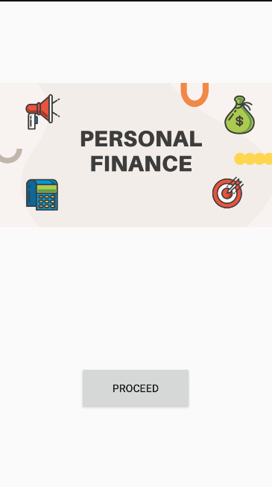

Nút chuyển tới UI quản lí ví

Mô tả chức năng: - Màn hình đầu tiên xuất hiện khi user mới tải ứng dụng (xuất hiện 1 lần ).

UI Menu
Basic design | system | QUẢN LÍ CHI TIÊU CÁ NHÂN | Function | Menu | Create by | Trung & Phúc | Date | Create | 2024-10-10 | Acceptor

 | Process name | Menu |  |  |  |  |  | Update

Nút truy cập UI quản lí giao dịch
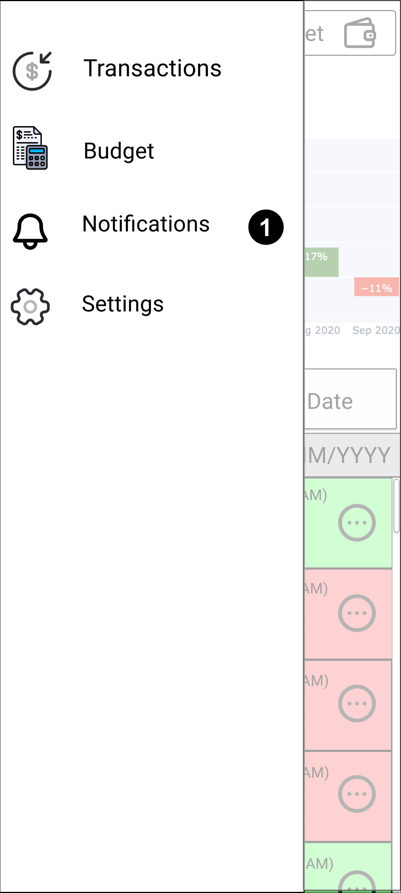

Nút truy cập UI quản lí ngân sách

Nút truy cập UI thông báo

Nút truy cập UI cài đặt

Mô tả chức năng: - Dùng để cho phép user chuyển sang các chức năng khác.

UI Quản lí giao dịch
Basic design | system | QUẢN LÍ CHI TIÊU CÁ NHÂN | Function | Quản lí giao dịch | Create by | Trung & Phúc | Date | Create | 2024-10-10 | Acceptor

 | Process name | Quản lí giao dịch |  |  |  |  |  | Update

View hiển thị tên ví
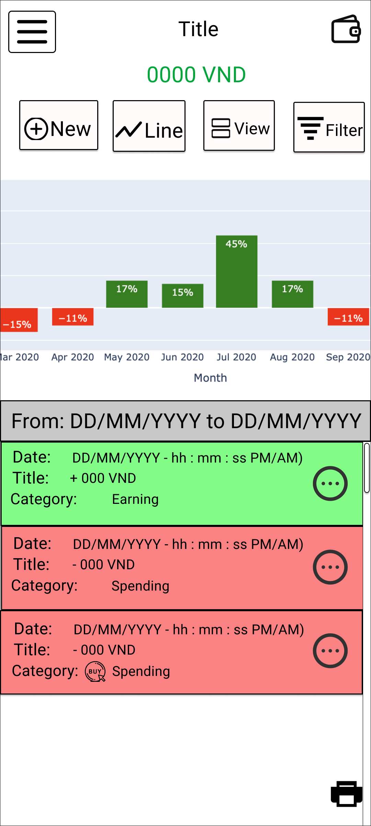
Nút thay đổi ví đang sử dụng

Nút truy cập vào menu
View hiển thị số tiền có trong ví và hiển thị UI cập nhật ví

Nút tạo giao dịch / hóa đơn
Nút lọc giao dịch

Nút thay đổi giữa view danh sách giao dịch và view dashboard
Nút thay đổi biểu đồ thống kê giao dịch

View hiển thị đồ thị thống kê giao dịch

View hiển thị danh sách giao dịch

Nút tạo report giao dịch

Mô tả chức năng: - UI hiển thị cho user bảng thống kê và các giao dịch trong 1 khoảng thời gian (mặc định là 1 tháng). - User có thể nhấn nút thay đổi ví để sử dụng ví khác (UI sẽ được cập nhật lại các giao dịch sinh ra từ ví đó). - User có thể nhấn nút tạo mới sau đó ứng dụng sẽ hỏi user muốn tạo giao dịch hoặc hóa đơn, Sau khi tạo xong UI sẽ tự động cập nhật lại. - User có thể nhấn nút thay đổi biểu đồ thống kê (Biểu đồ cột hoặc tròn) để theo dõi tài chính, sau đó ui tự động cập nhật lại biểu đồ. - User có thể nhấn nút xem chi tiết giao dịch, ứng dụng sẽ chuyển qua UI khác để hiển thị chi tiết giao dịch hoặc hóa đơn. - User có thể nhấn nút menu để chuyển qua các màn hình UI khác.

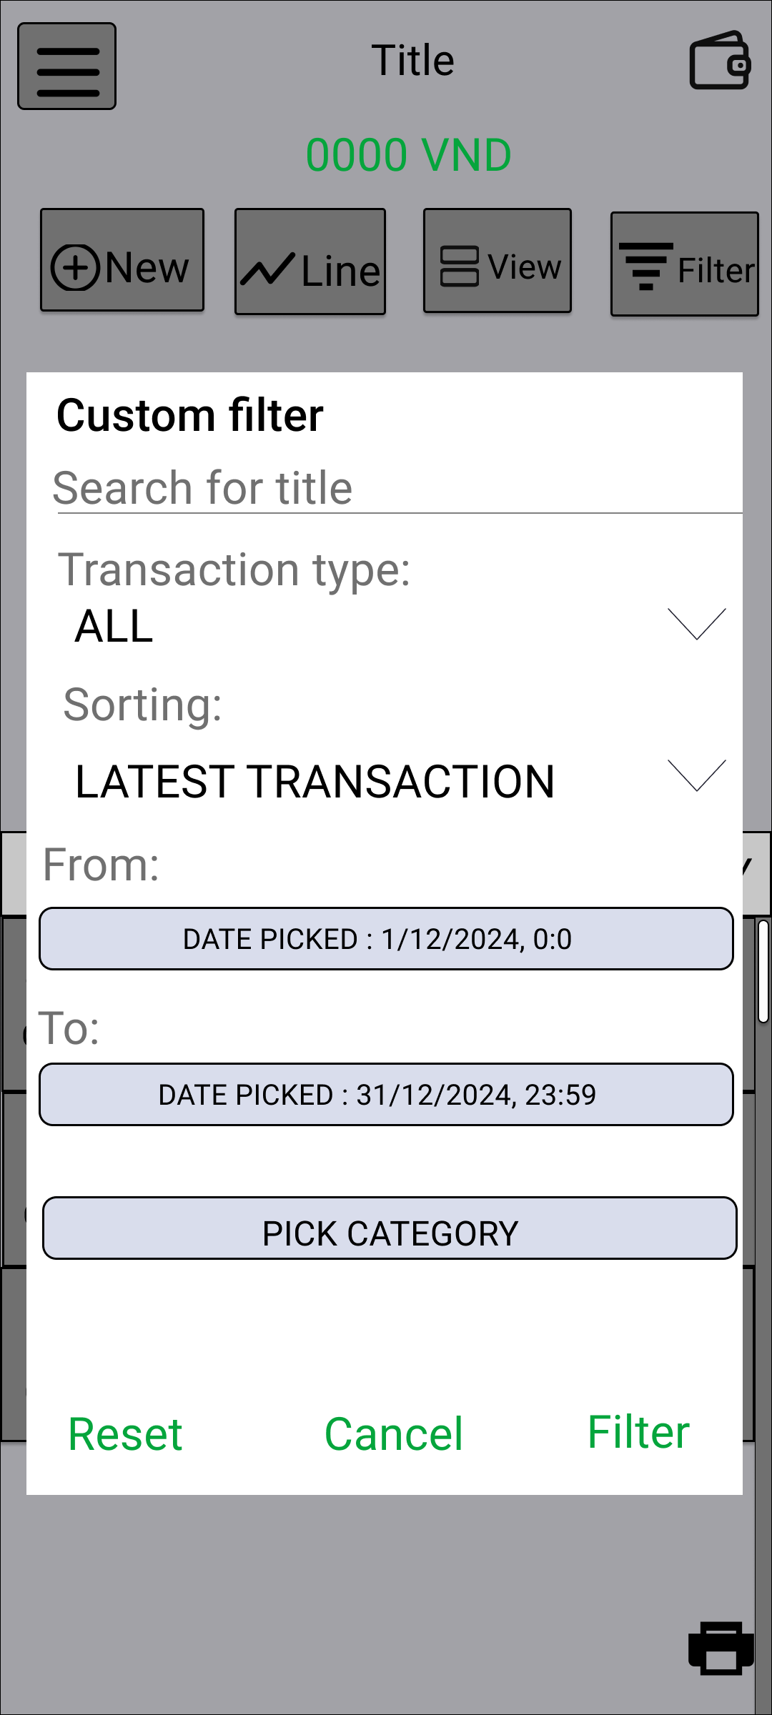

Vùng nhập tiêu đề muốn tìm

Vùng chọn loại giao dịch
( TRANSACTION / BILL)

Vùng chọn thứ tự sắp xếp giao dịch

Nút hiển thị dialog chọn ngày bắt đầu lọc

Nút hiển thị dialog chọn ngày kết thúc lọc
View hiển thị danh sách danh mục user đã chọn

Nút chuyển sang UI chọn danh mục

Nút bắt đầu lọc giao dịch

Nút reset lại các field lọc

Nút thoát khỏi dialog

Mô tả chức năng: - User nhấn vào nút "FILTER", hiển thị dialog cho phép user lọc giao dịch tiêu đề, loại giao dịch, theo khoảng thời gian, theo danh mục.

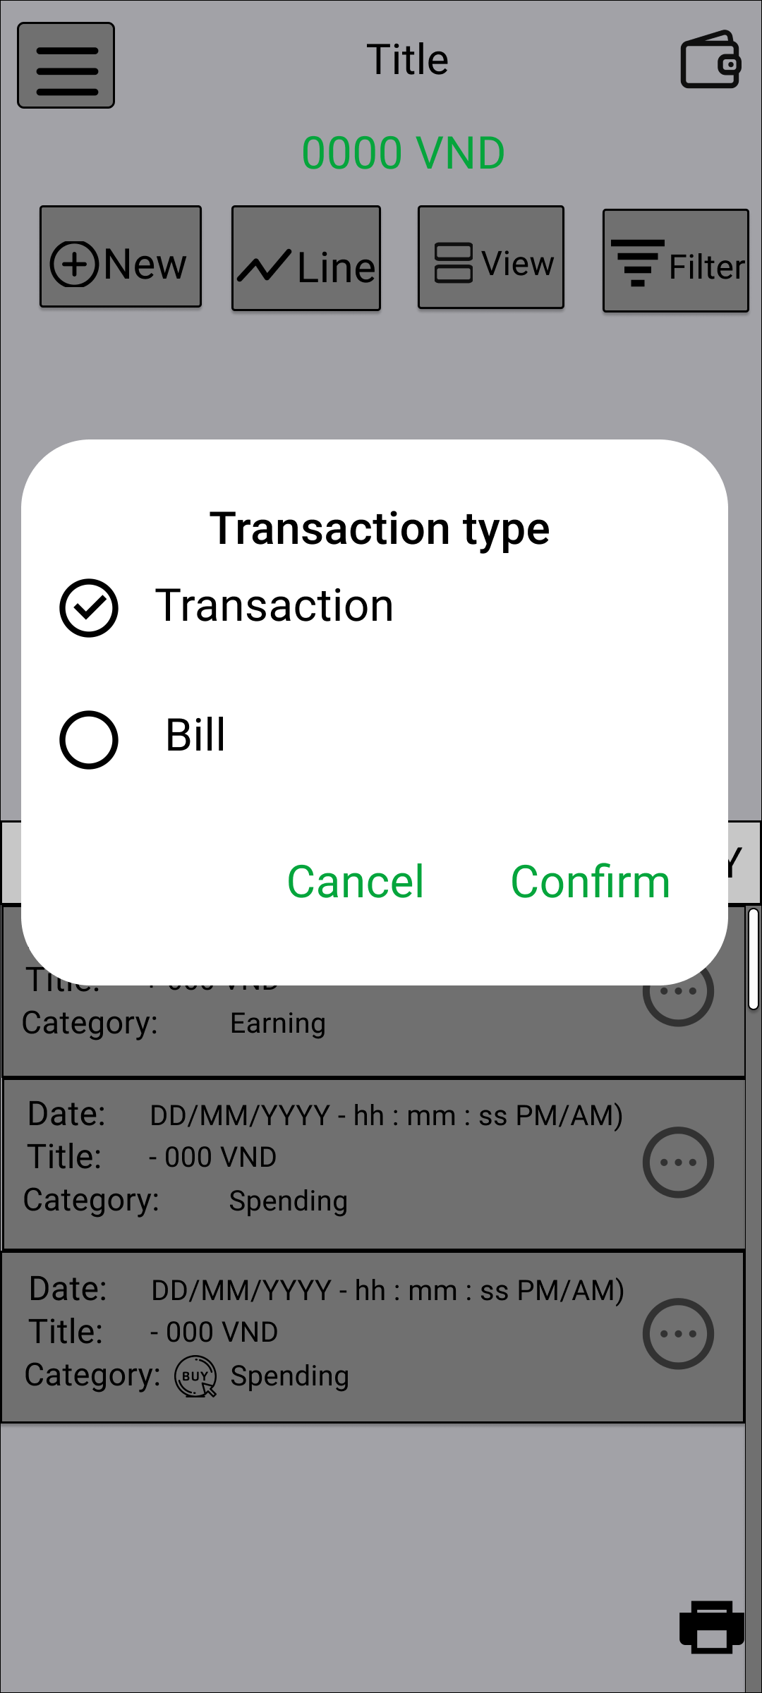

Check box chọn giao dịch muốn tạo

Check box chọn hóa đơn muốn tạo

Nút chuyển sang UI tạo giao dịch / hóa đơn

Nút thoát khỏi dialog

Mô tả chức năng: - User nhấn vào nút "NEW", hiển thị dialog cho phép user chọn loại giao dịch muốn tạo.

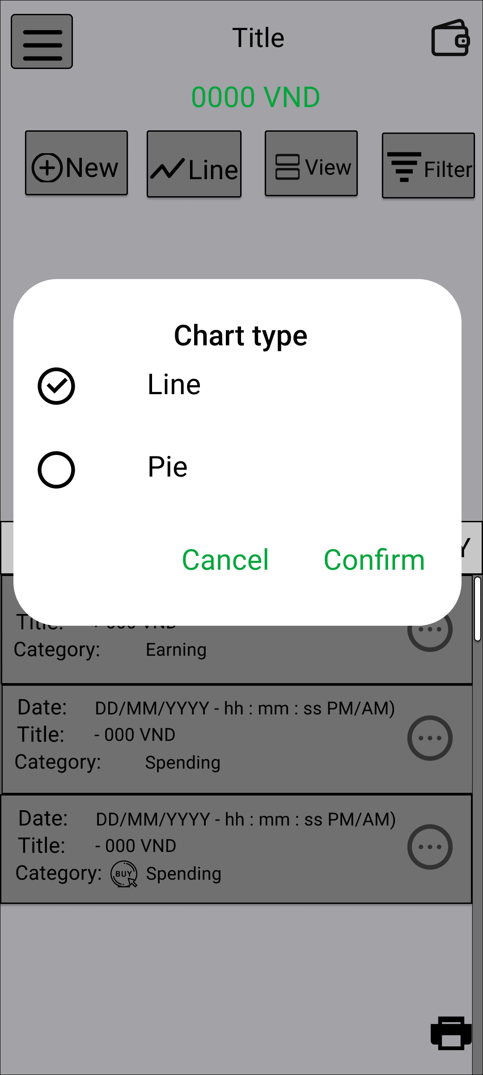

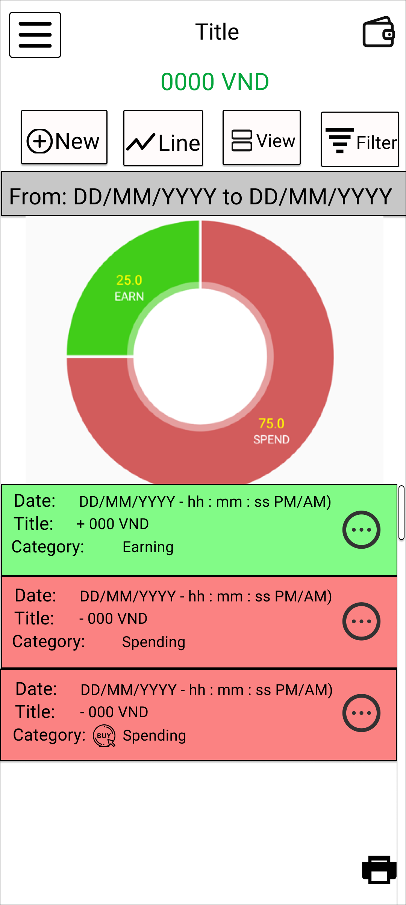

Mô tả chức năng: - User nhấn vào nút "LINE", hiển thị dialog cho phép user chọn loại biểu đồ muốn hiển thị.

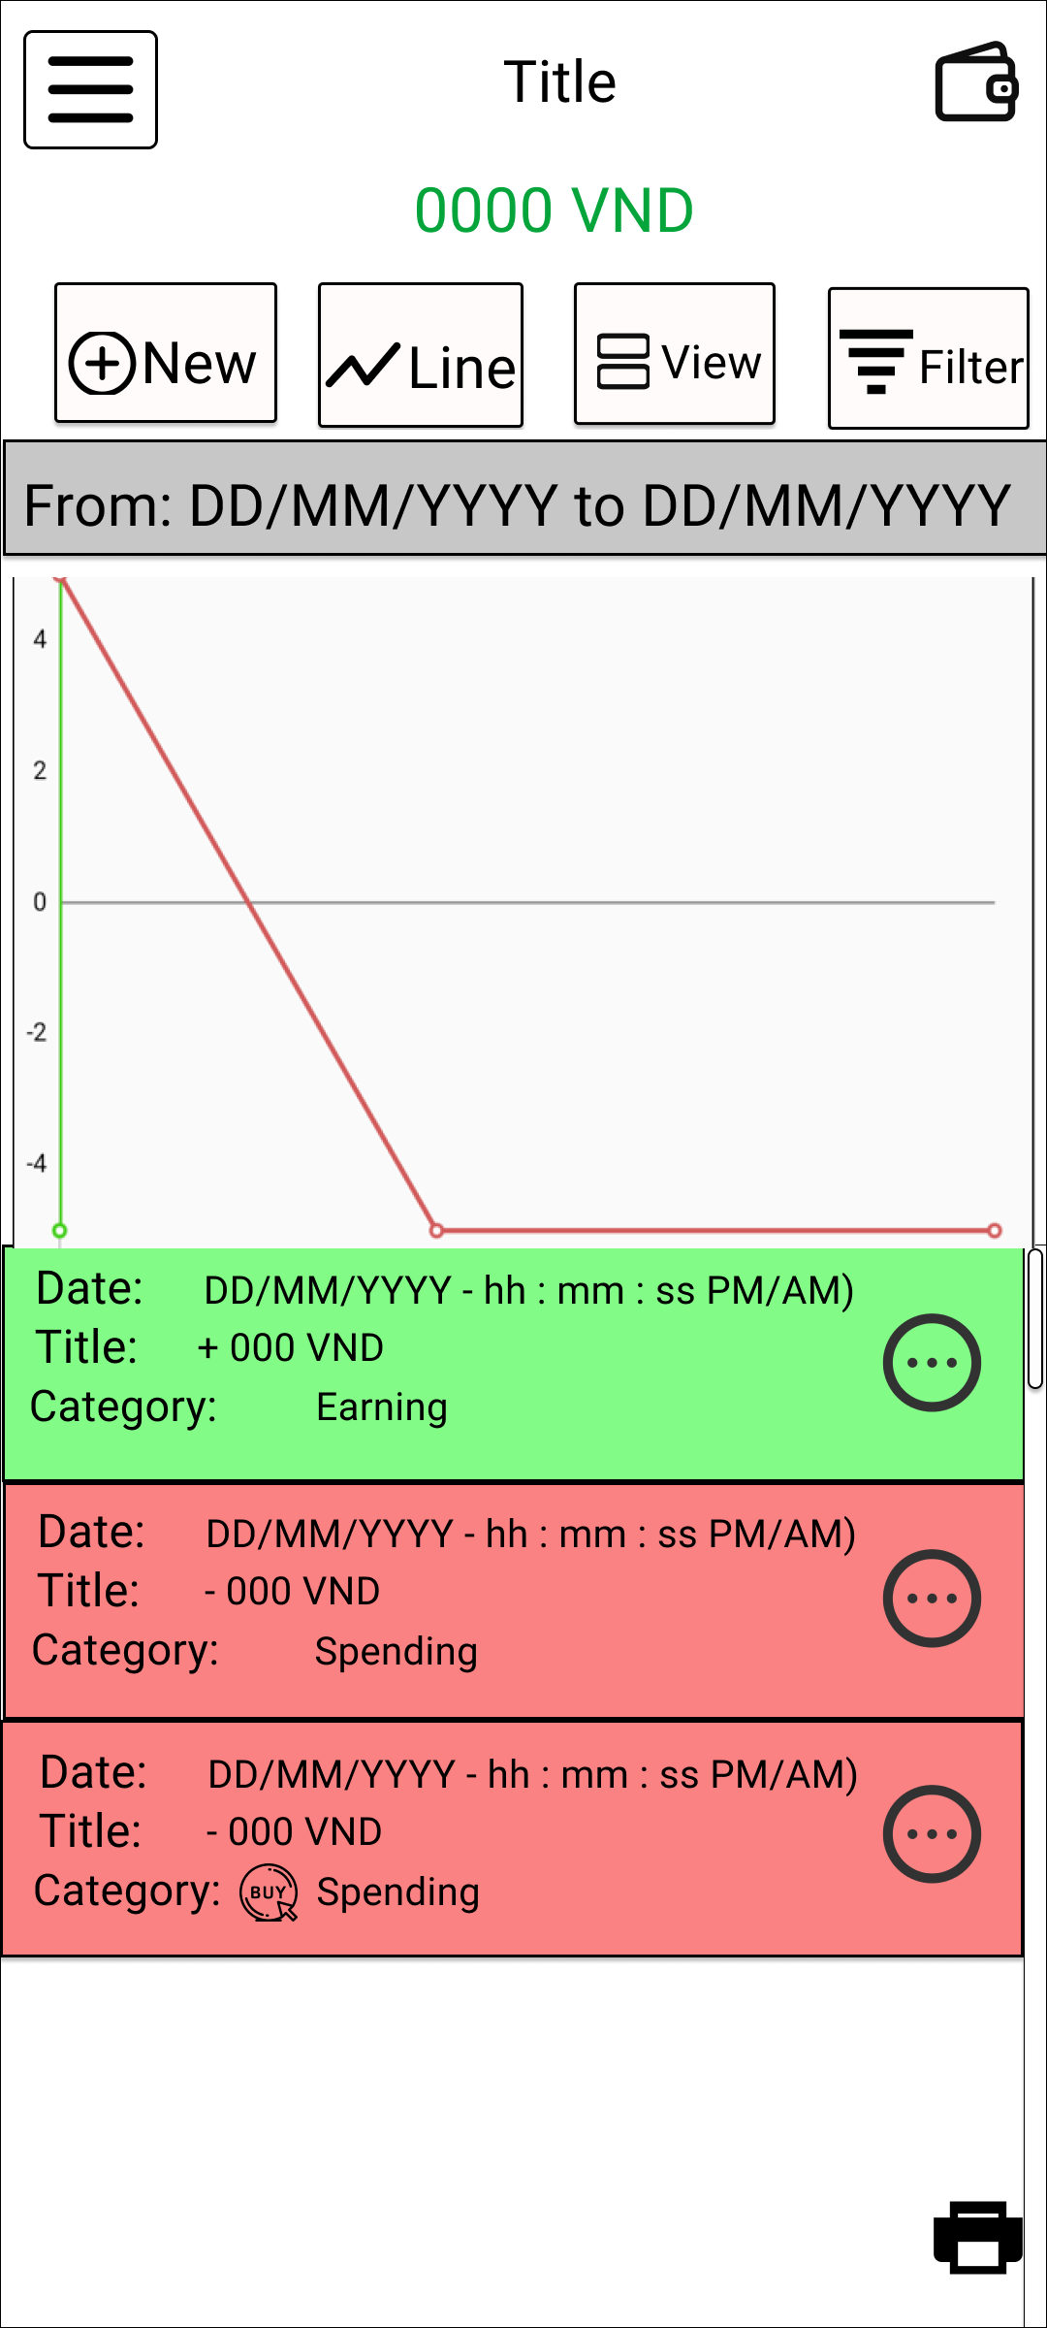

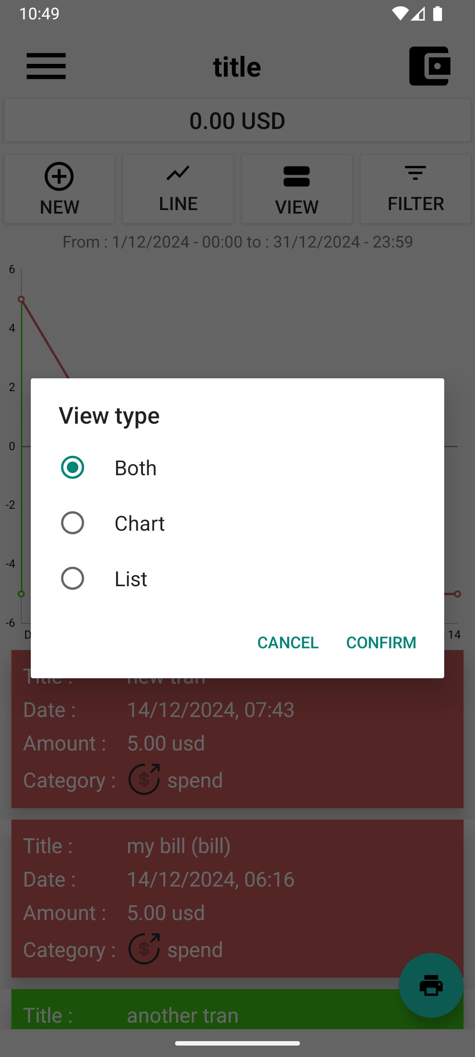

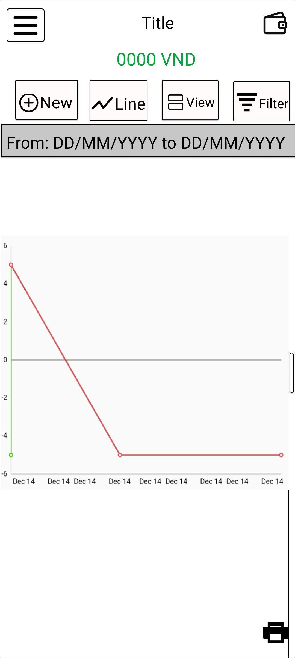

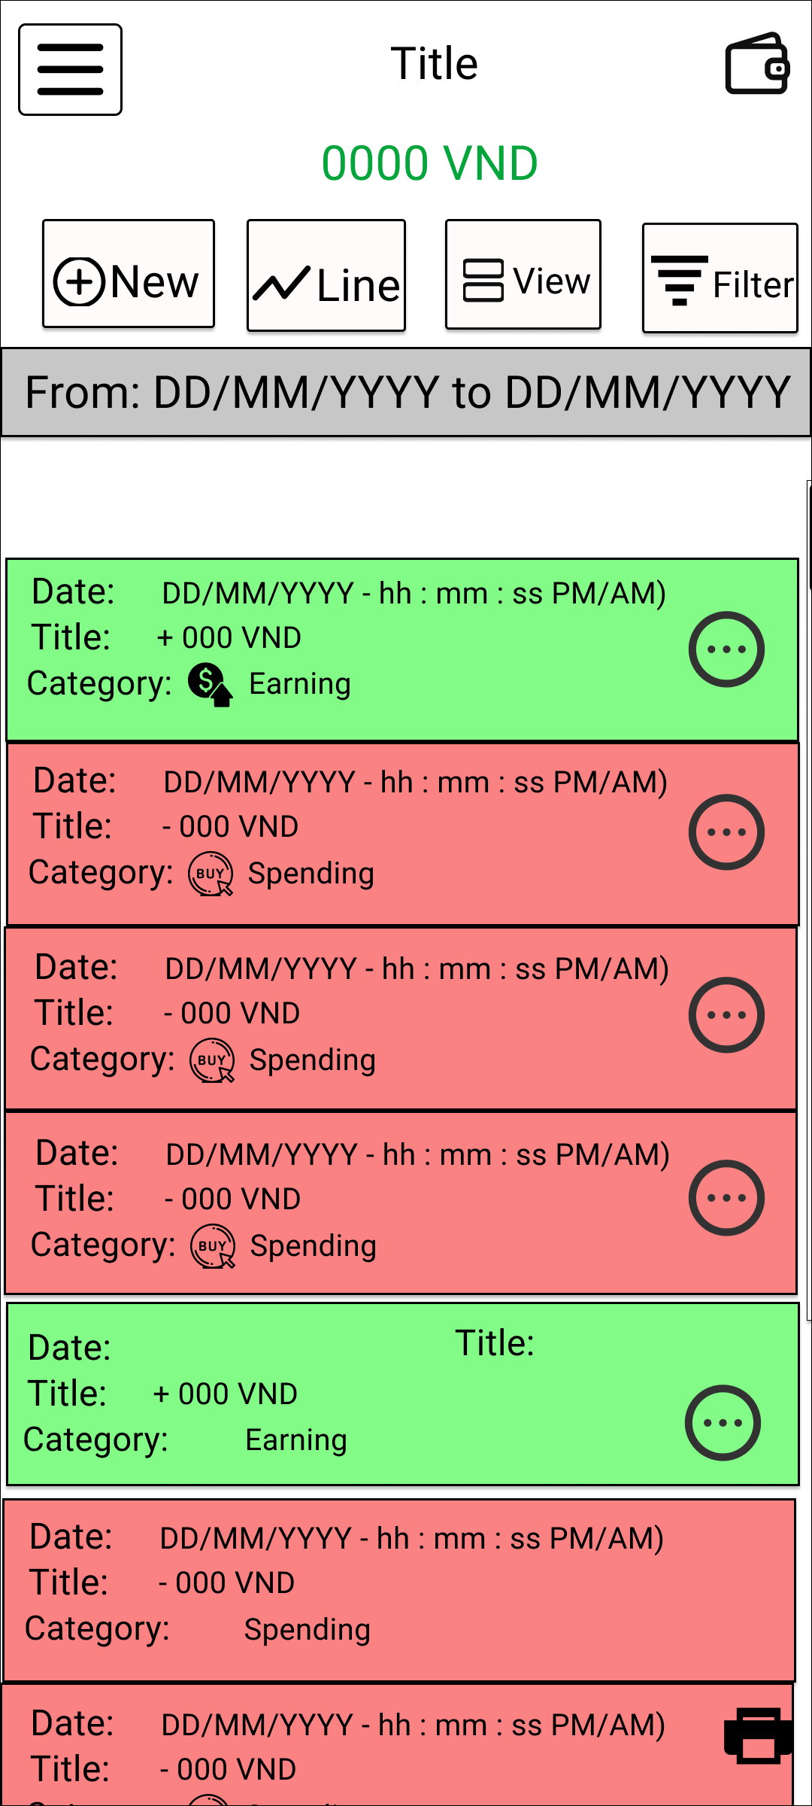

Mô tả chức năng: - User nhấn vào nút "VIEW", hiển thị dialog cho phép user muốn hiển thị view biểu đồ hoặc danh sách hoặc cả hai

UI Tạo_Cập_Nhật giao dịch
Basic design | system | QUẢN LÍ CHI TIÊU CÁ NHÂN | Function | Tạo / Cập nhật giao dịch | Create by | Trung & Phúc | Date | Create | 2024-10-10 | Acceptor

 | Process name | Tạo / Cập nhật giao dịch |  |  |  |  |  | Update

Nút quay lại UI quản lí hóa đơn
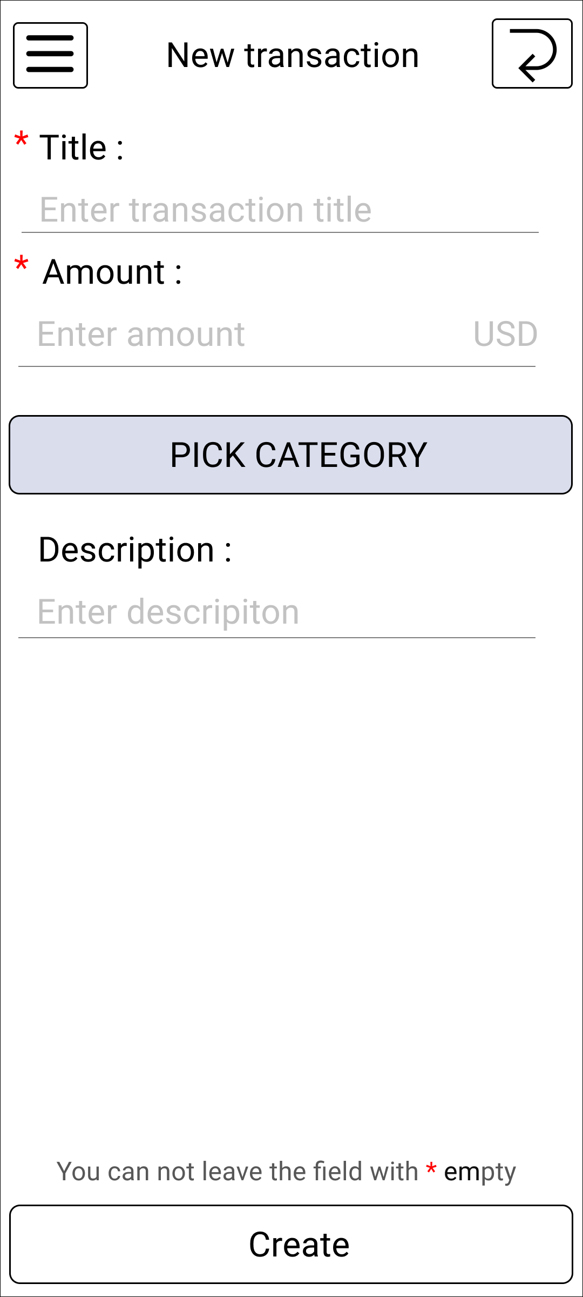

Vùng nhập tiêu đề cho giao dịch

Nút gắn danh mục cho giao dịch

View hiển thị đơn vị tiền tệ user sử dụng

Vùng nhập số tiền của giao dịch

Vùng nhập mô tả của giao dịch

Nút tạo giao dịch

Mô tả chức năng: - Dùng để cho phép user tạo giao dịch mới. - Khi nhấn nút gắn danh mục, hệ thống sẽ chuyển user sang UI chọn danh mục. - Khi nhấn nút tạo giao dịch, hệ thống sẽ ghi nhận, kiểm tra : + Nếu hợp lệ, sẽ tiến hành lưu trữ và cập nhật giao dịch lên UI quản lí giao dịch. + Nếu không hợp lệ sẽ hiển thị lỗi trên UI này.

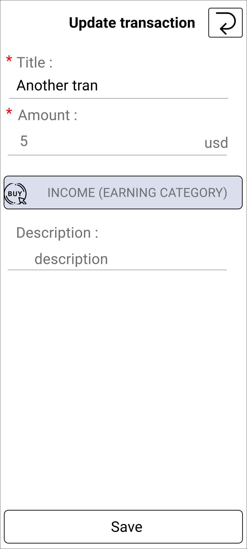

View hiển thị danh mục của giao dịch

View hiển thị số tiền của giao dịch

Mô tả chức năng: - Dùng để cho phép user cập nhật giao dịch cũ. - User chỉ đươc cập nhật tiêu đề và mô tả của giao dịch

UI danh mục
Basic design | system | QUẢN LÍ CHI TIÊU CÁ NHÂN | Function | Quản lí danh mục | Create by | Trung & Phúc | Date | Create | 2024-10-10 | Acceptor

 | Process name | Danh mục |  |  |  |  |  | Update

Nút quay lại UI trước

Thẻ hiển thị các danh mục cho các giao dịch tiêu dùng

Thẻ hiển thị các danh mục cho các giao dịch thu nhập

View hiển thị các danh mục thuộc thể loại spending

Nút Tạo danh mục mới

Mô tả chức năng: - Cho phép user gắn danh mục cho các giao dịch, item của hóa đơn, ngân sách mới tạo. - User có thể chọn thẻ danh mục cho khoản chi tiêu và khoản thu nhập. - Khi nhấn nút lưu danh mục, hệ thống sẽ lưu trữ và cập nhật lại danh sách danh mục. - Để chọn danh mục muốn gắn vào giao dịch, user có thể click vào danh mục đó.

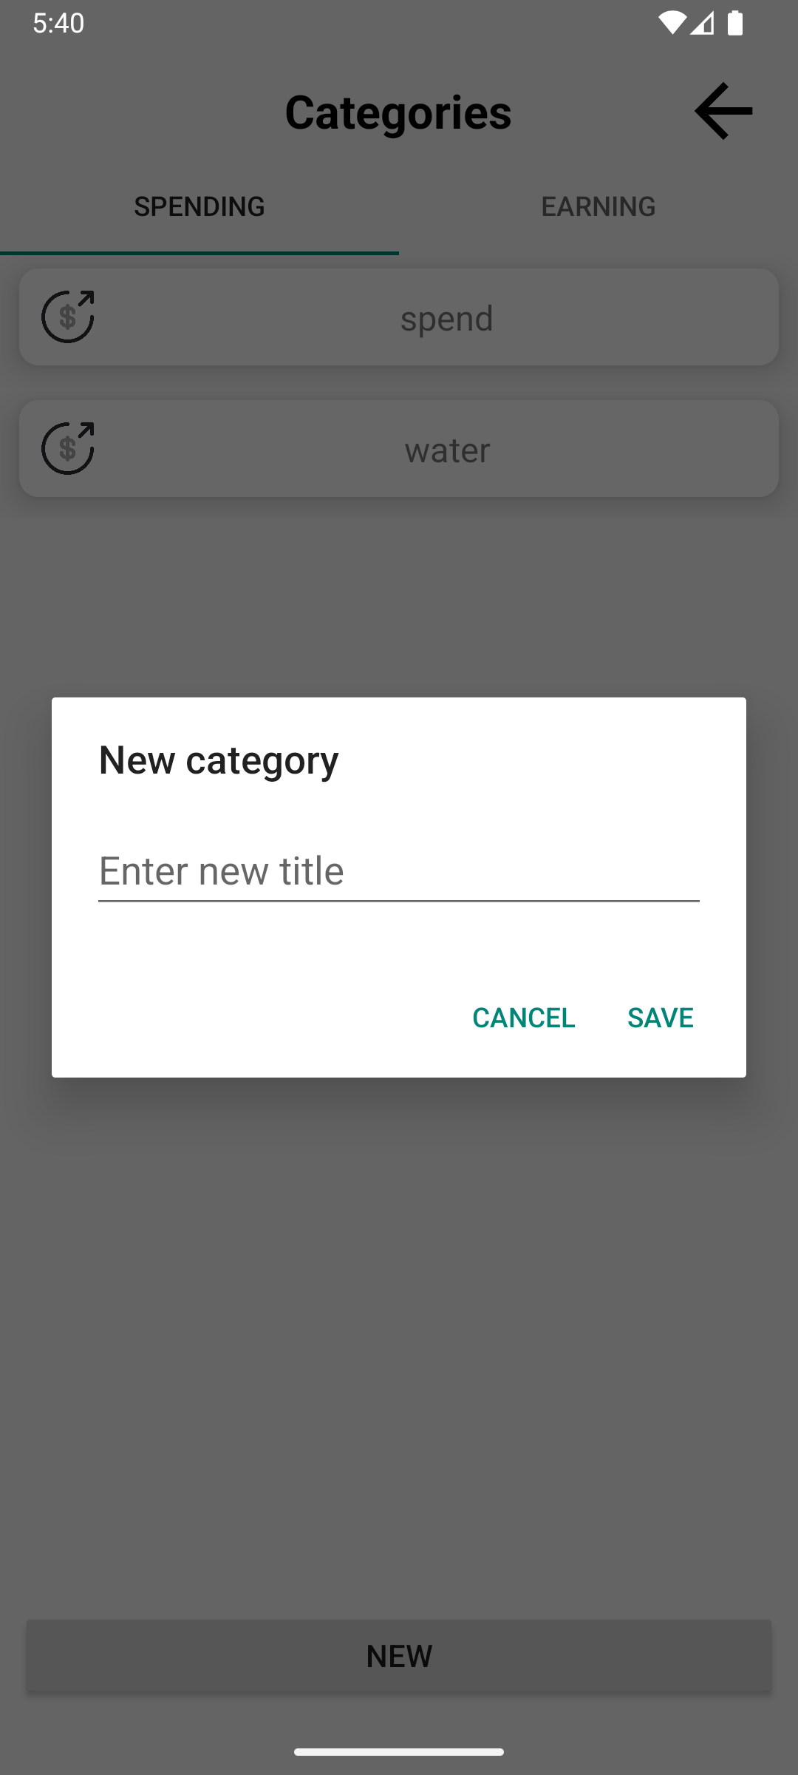

View nhập tiêu đề danh mục mới

Nút hủy tạo danh mục

Nút lưu danh mục

Mô tả chức năng : - Khi nhấn nút tạo danh mục mới, hệ thống sẽ hiển thị dialog tạo danh mục mới

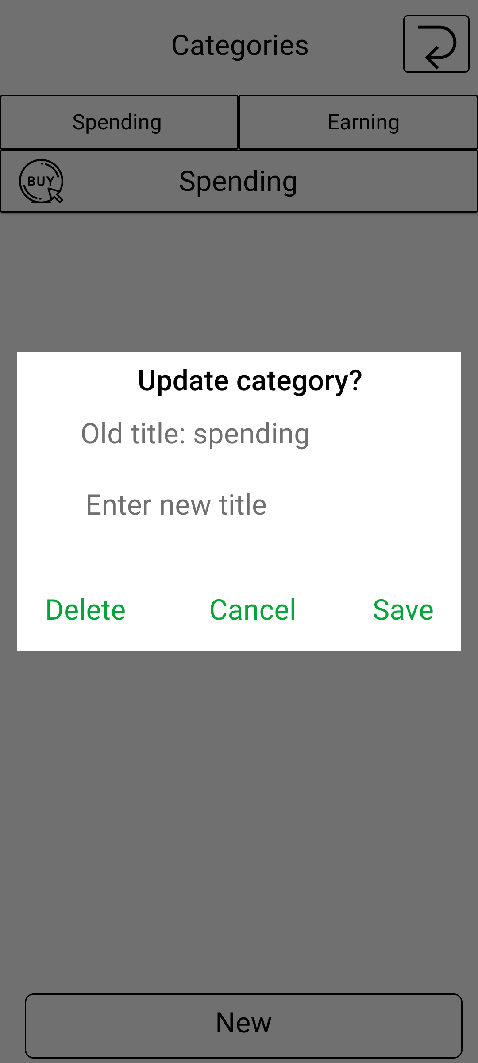

View hiển thị tiêu đề cũ của danh mục

Vùng nhập tiêu đề mới cho danh mục

Nút xóa danh mục

Nút lưu danh mục

Mô tả chức năng : - User khi nhấn giữ vào 1 trong các danh mục thì dialog cập nhật danh mục sẽ hiển thị . - Nếu danh mục đã được gắn cho giao dịch thì hệ thống sẽ không hiển thị dialog này để cho user sửa.

UI Tạo_Cập_Nhật hóa đơn
Basic design | system | QUẢN LÍ CHI TIÊU CÁ NHÂN | Function | Tạo / cập nhật hóa đơn | Create by | Trung & Phúc | Date | Create | 2024-10-10 | Acceptor

 | Process name | Tạo / cập nhật hóa đơn |  |  |  |  |  | Update

Nút quay lại UI trước
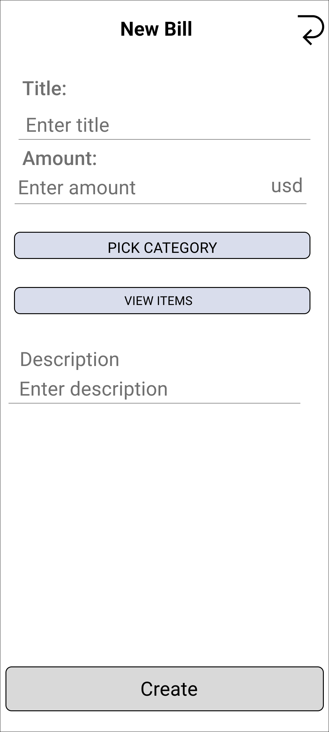

Vùng nhập tiêu đề cho hóa đơn

View hiển thị đơn vị tiền tệ user sử dụng

View hiển thị tổng tiền của hóa đơn

Nút truy cập UI quản lí item của hóa đơn

Vùng nhập mô tả của hóa đơn

Nút tạo hóa đơn

Mô tả chức năng: - Dùng để cho phép user tạo hóa đơn mới. - Khi nhấn nút tạo hóa đơn, hệ thống sẽ ghi nhận, kiểm tra : + Nếu hợp lệ, sẽ tiến hành lưu trữ và cập nhật giao dịch lên UI quản lí giao dịch. + Nếu không hợp lệ sẽ hiển thị lỗi trên UI này.

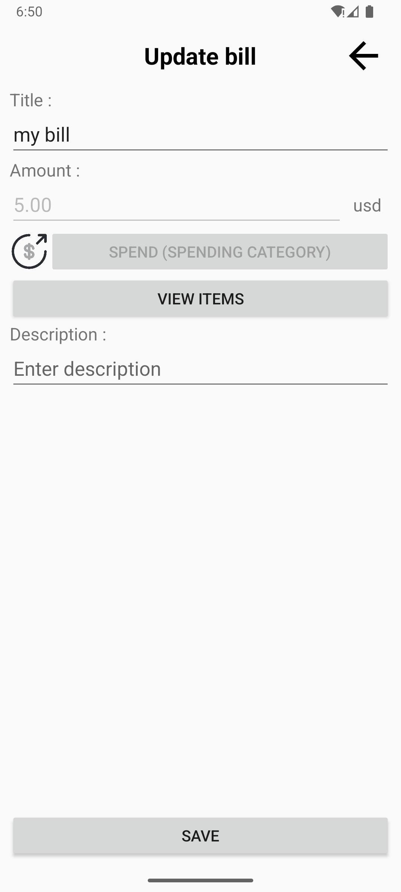

View hiển thị danh mục của hóa đơn

View hiển thị số tiền của hóa đơn

Mô tả chức năng: - Dùng để cho phép user cập nhật hóa đơn cũ. - User chỉ đươc cập nhật tiêu đề và mô tả của hóa đơn

UI Tạo_Cập_Nhật item hóa đơn
Basic design | system | QUẢN LÍ CHI TIÊU CÁ NHÂN | Function | Tạo item cho hóa đơn | Create by | Trung & Phúc | Date | Create | 2024-10-10 | Acceptor

 | Process name | Tạo item cho hóa đơn |  |  |  |  |  | Update

Nút quay lại UI tạo hóa đơn

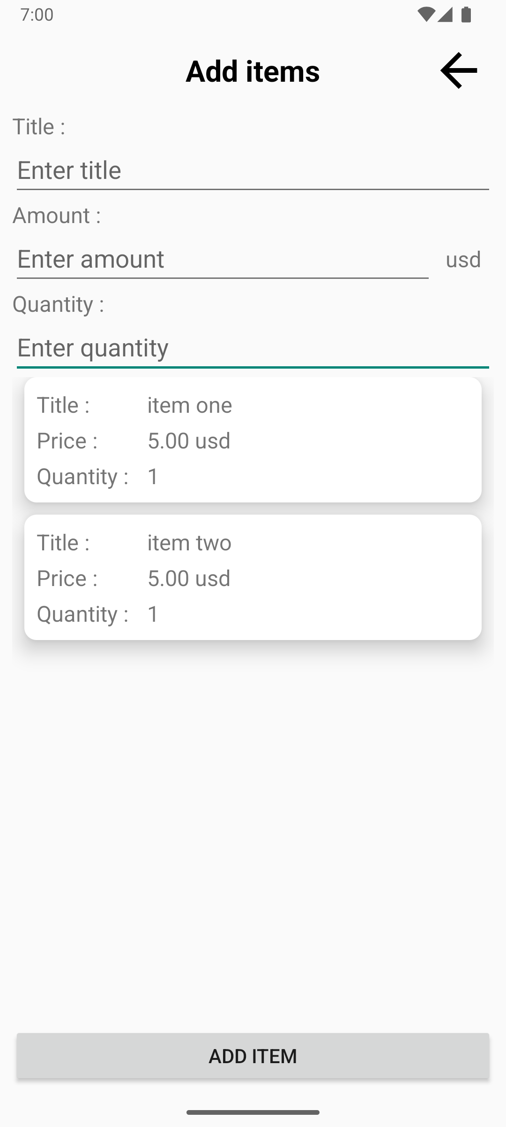

Vùng nhập tiêu đề cho item

Vùng nhập số tiền cho item

View hiển thị đơn vị tiền tệ user sử dụng

Vùng nhập số lượng item

View danh sách item của hóa đơn

Nút thêm item

Mô tả chức năng: - Dùng để cho phép user thêm item vào hóa đơn . - Để sửa lại thông tin item thì nhấn vào item đó. - Để xóa item thì nhấn giữ item đó. - Khi nhấn nút tạo item, hệ thống sẽ ghi nhận, kiểm tra : + Nếu hợp lệ, sẽ tiến hành lưu trữ, cập nhật và chuyển về UI tạo hóa đơn. + Nếu không hợp lệ sẽ hiển thị lỗi trên UI này.

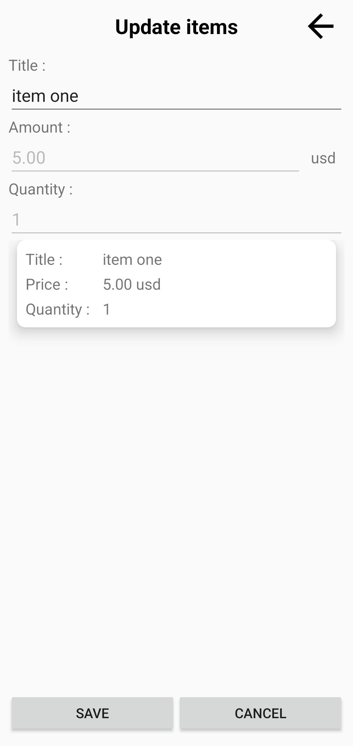

Nút lưu item
Nút hủy cập nhập

Mô tả chức năng: - Dùng để cho phép user cập nhật item vào hóa đơn . - Trong trường hợp hóa đơn đã được tạo thì chỉ được sửa tiêu đề của item, còn nếu hóa đơn mới tạo thì có thể sửa được tiêu đề, số tiền, số lượng của item. - Khi nhấn nút tạo item, hệ thống sẽ ghi nhận, kiểm tra : + Nếu hợp lệ, sẽ tiến hành lưu trữ, cập nhật và chuyển về UI tạo hóa đơn. + Nếu không hợp lệ sẽ hiển thị lỗi trên UI này.

UI Quản lí ví
Basic design | system | QUẢN LÍ CHI TIÊU CÁ NHÂN | Function | Quản lí ví | Create by | Trung & Phúc | Date | Create | 2024-10-10 | Acceptor

 | Process name | Quản lí ví |  |  |  |  |  | Update

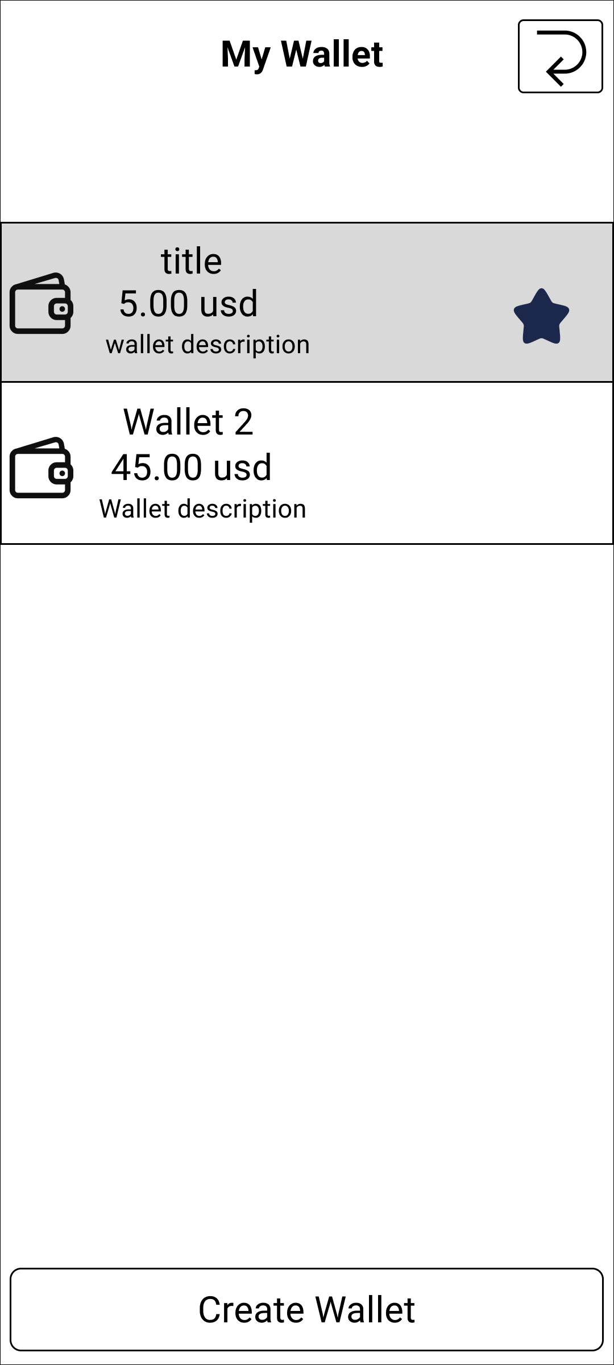
Nút quay lại UI quản lí giao dịch

View hiển thị danh sách và thông tin ví

View hiển thị ví đang sử dụng

Nút tạo ví

Mô tả chức năng: - Dùng cho hiển thị các ví user đã tạo trước đó và ví đang sử dụng. - User có thể chọn 1 trong số các ví đã tạo, hệ thống sẽ cập nhật lại và chuyển sang UI quản lí giao dịch cho ví đó. - Khi nhấn giữ vào ví đã tạo, hệ thống sẽ chuyển sang Ui cập nhật ví đó. - Khi nhấn nút tạo ví, hệ thống sẽ chuyển UI tạo ví mới.

UI Tạo_Cập_Nhật ví
Basic design | system | QUẢN LÍ CHI TIÊU CÁ NHÂN | Function | Tạo ví | Create by | Trung & Phúc | Date | Create | 2024-10-10 | Acceptor

 | Process name | Tạo ví |  |  |  |  |  | Update

Nút quay lại UI quản lí ví
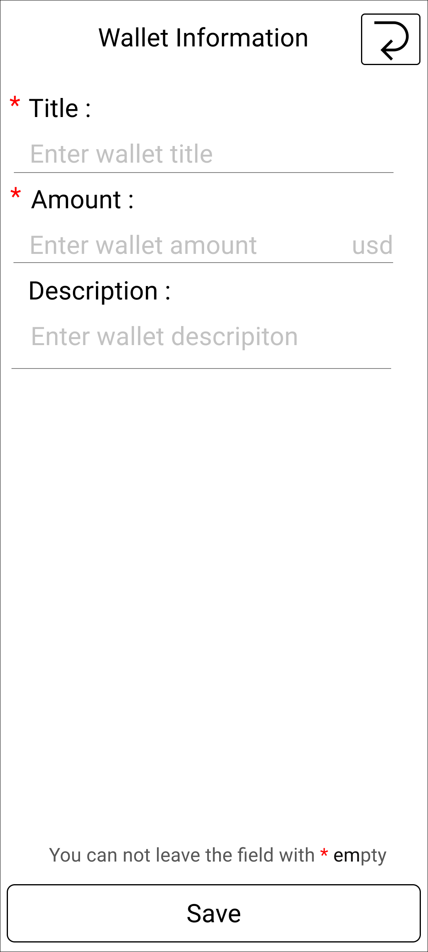

Vùng nhập tiêu đề cho ví

View hiển thị đơn vị tiền tệ user sử dụng

Vùng nhập số tiền cho của ví

Vùng nhập mô tả của ví

Nút lưu thông tin ví

Mô tả chức năng: - Dùng để cho phép user tạo ví mới. - User nhập đủ thông tin vào form (mô tả là optinal). - Khi nhấn nút tạo tạo ví, hệ thống sẽ ghi nhận, kiểm tra : + Nếu hợp lệ, sẽ tiến hành lưu trữ và user sang UI quản lí giao dịch của ví. + Nếu không hợp lệ sẽ hiển thị lỗi trên UI này.

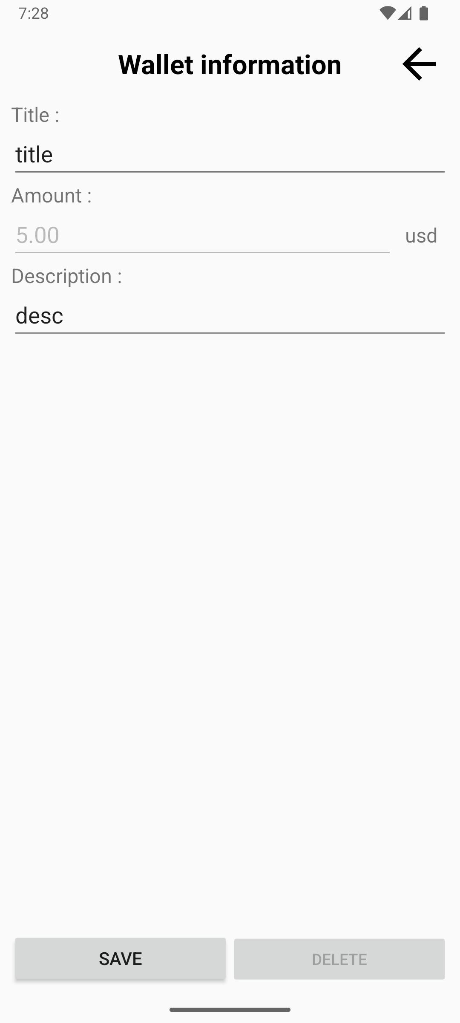

View hiển thị số tiền trong ví

Nút lưu thông tin ví
Nút xóa ví

Mô tả chức năng: - Dùng để cho phép user cập nhật hoặc xóa ví cũ. - User nhập đủ thông tin vào form (mô tả là optinal). - Trong trường hợp ví đã có giao dịch được tạo thì không cho phép sửa số tiền hoặc xóa ví.

UI ngân sách
Basic design | system | QUẢN LÍ CHI TIÊU CÁ NHÂN | Function | Quản lí ngân sách | Create by | Trung & Phúc | Date | Create | 2024-10-10 | Acceptor

 | Process name | Ngân sách |  |  |  |  |  | Update

Nút truy cập vào menu
View hiển thị tiêu đề của ngân sách



View hiển thị loại giao dịch mà budget track

Nút hiển thị dialog giao dịch ngân sách track

View hiển thị tiến trình của ngân sách

View danh sách ngân sách

Nút hiển thị dialog lọc ngân sách

Nút hiển thị dialog tạo ngân sách mới

Nút hiển thị 2 nút trên

Mô tả chức năng: - Cho phép user tạo, xóa, sửa, lọc ngân sách; xem giao dịch mà ngân sách tracking, .

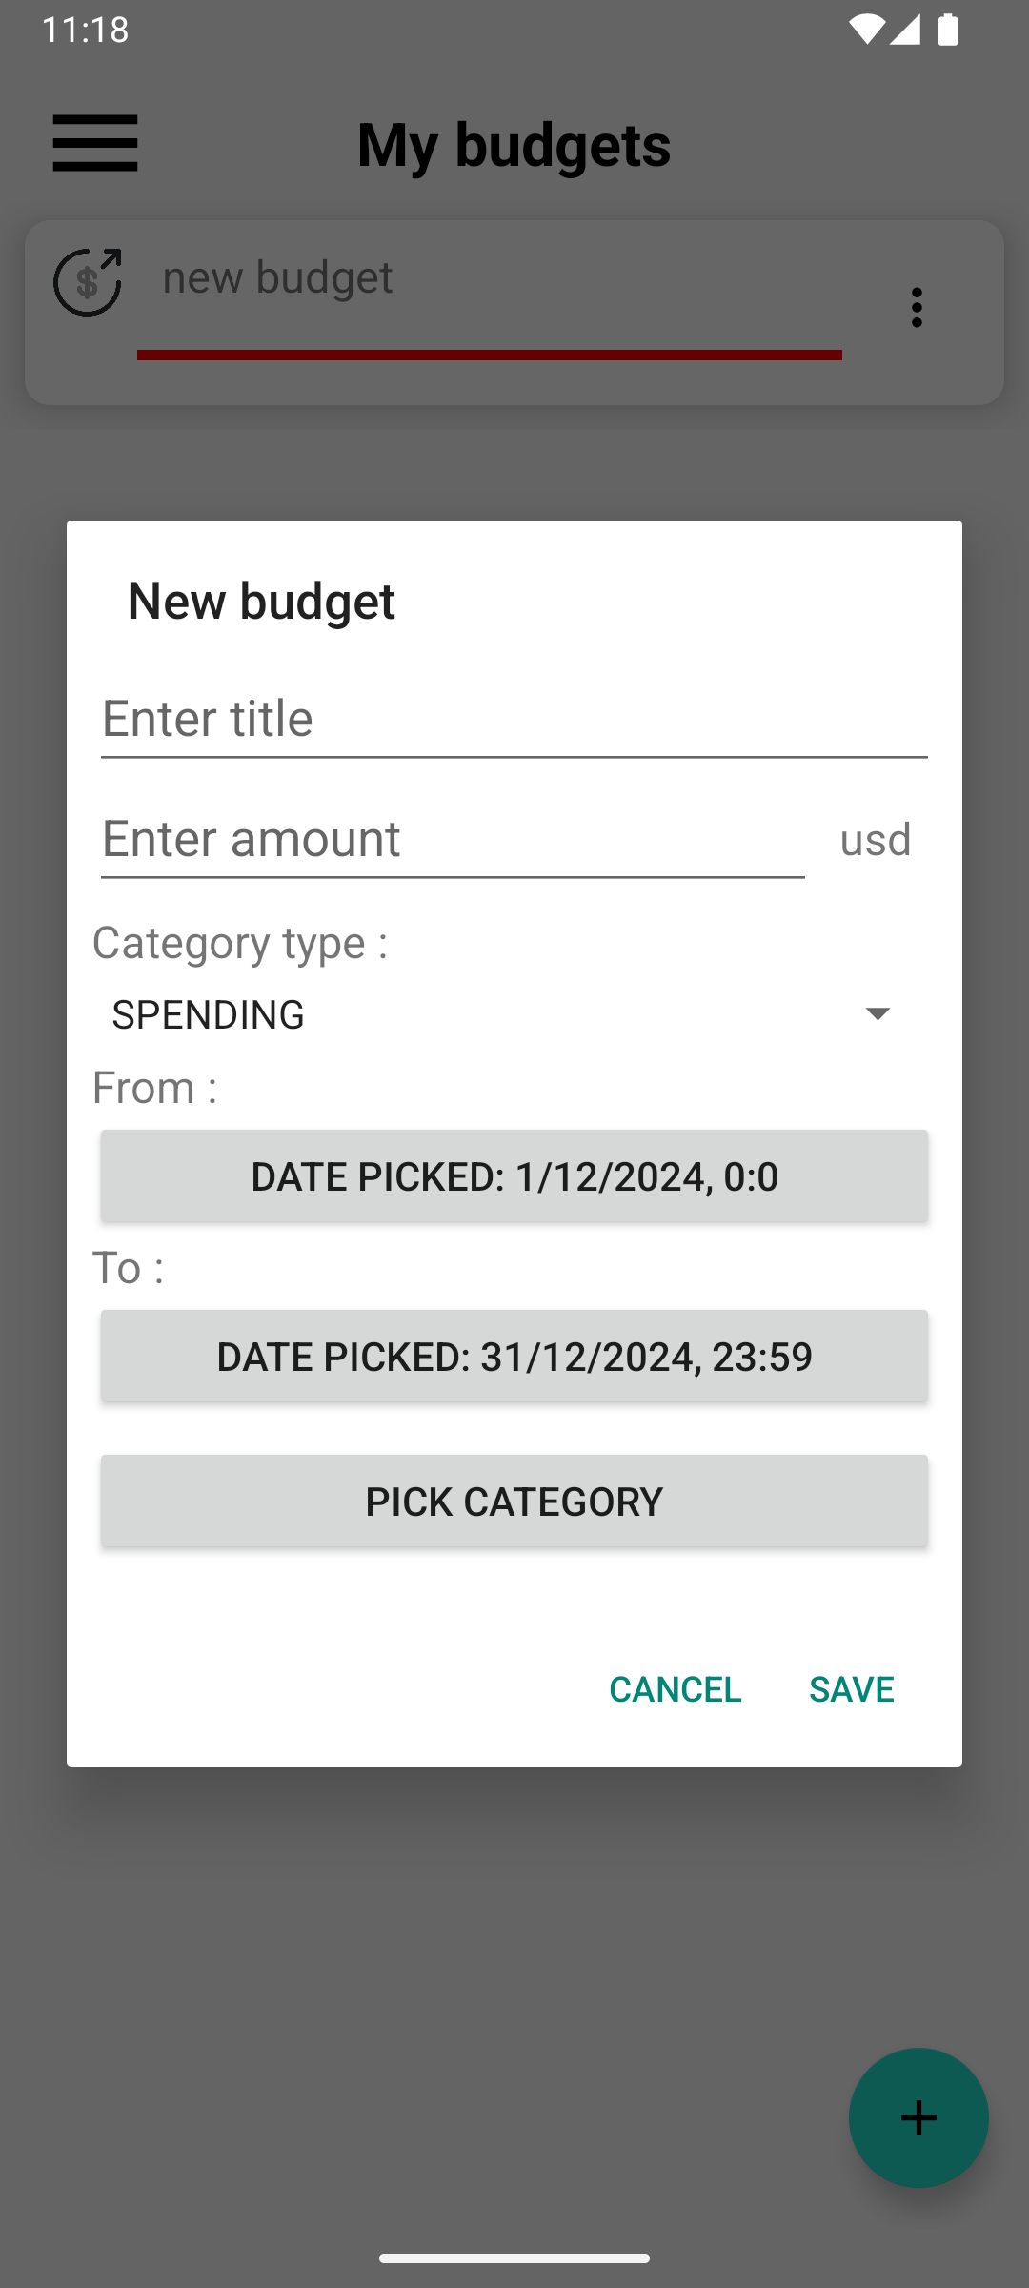

Vùng nhập tiêu đề ngân sách

View hiển thị đơn vị tiền tệ user sử dụng
Vùng chọn loại giao dịch ngân sách sẽ track
( SPENDING / EARNING )

Vùng nhập số tiền ngân sách

Nút hiển thị dialog chọn ngày bắt đầu

View hiển thị các danh mục user đã chọn

Nút hiển thị dialog chọn ngày kết thúc

Nút chuyển sang UI danh mục

Nút lưu thông tin ngân sách

Nút thoát dialog

Mô tả chức năng: - Cho phép user tạo ngân sách mới khi nhấn vào nút tạo ngân sách. - Khi nhấn vào ngân sách đã tạo trước đó, thì dialog này hiển thị ra với thông tin ngân sách cho phép người dùng cập nhật thông tin ngân sách

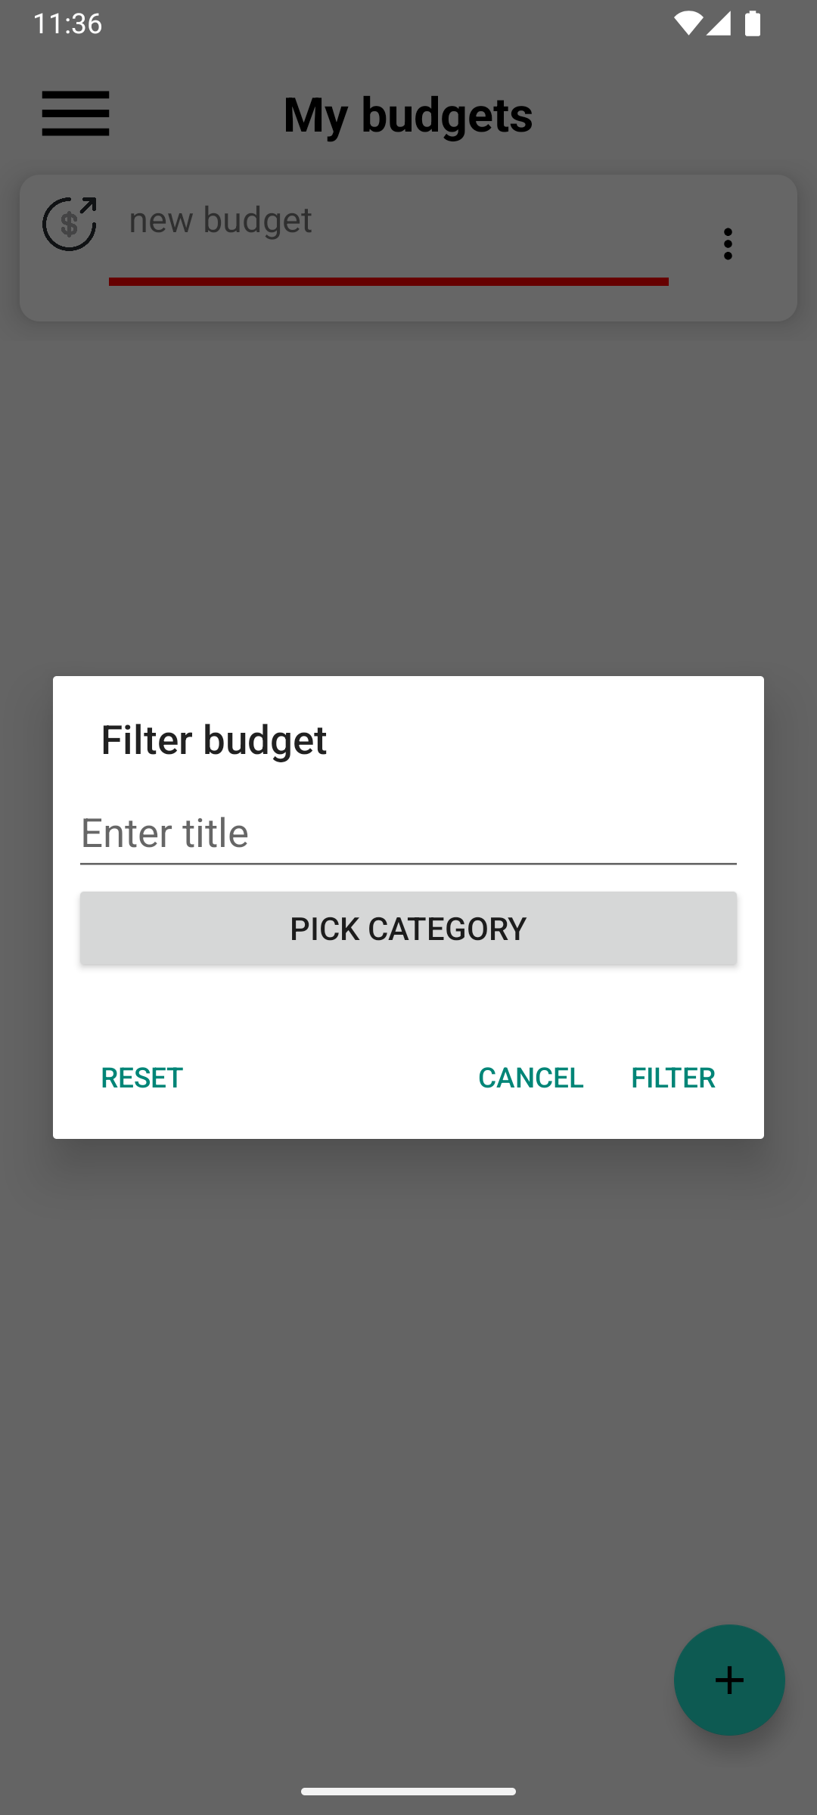

Vùng nhập tiêu đề ngân sách muốn tìm
View hiển thị danh sách danh mục mà ngân sách track

Nút chuyển sang UI chọn danh mục
Nút làm mới lại bộ lọc ngân sách

Nút lọc ngân sách

Nút thoát dialog

Mô tả chức năng: - Cho phép user lọc ngân sách đã tạo.

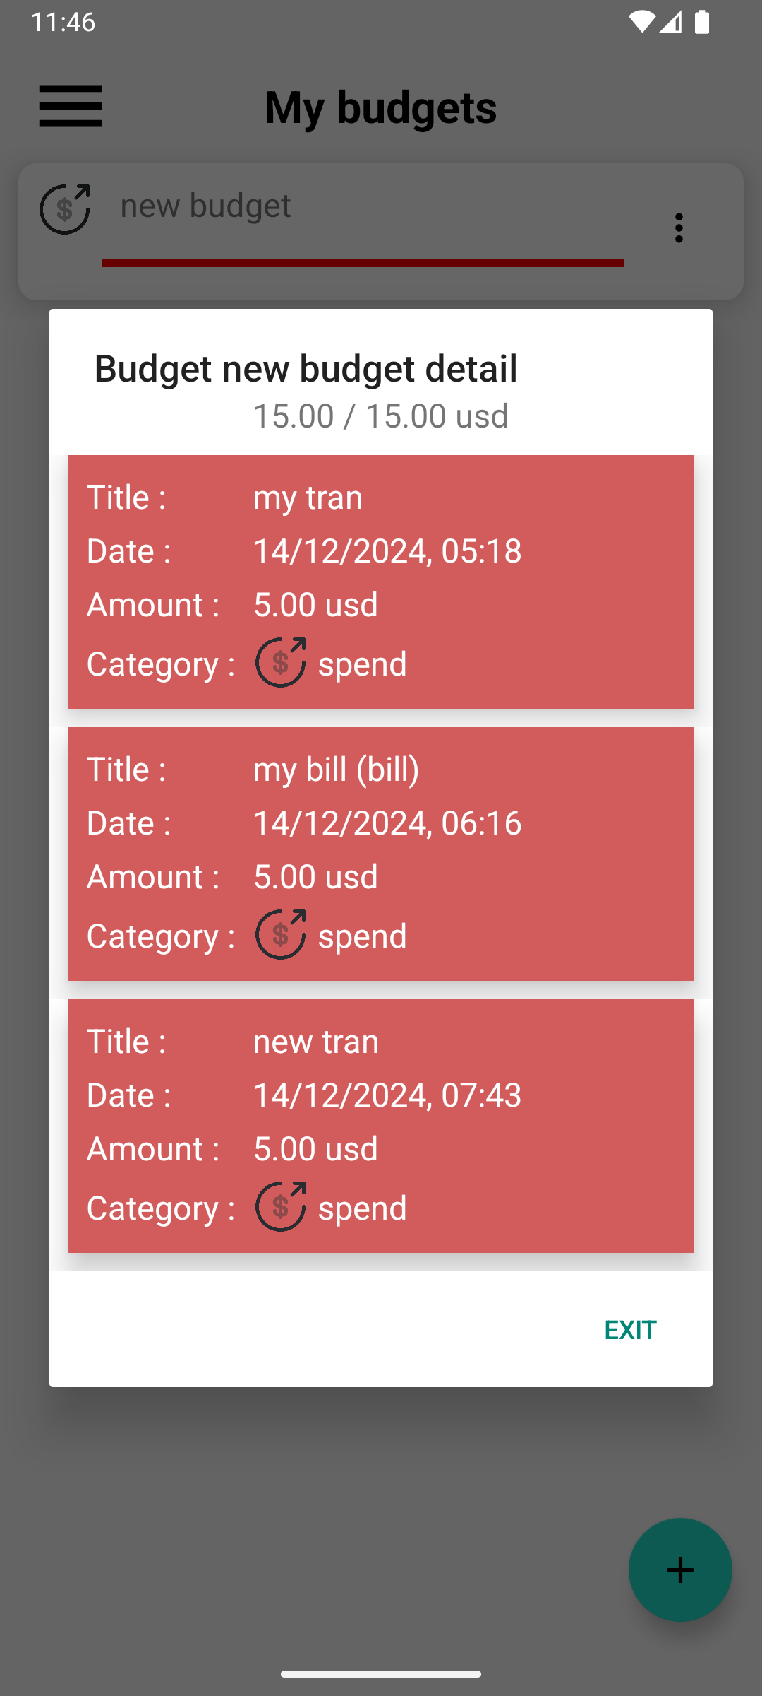

View hiển thị tổng số tiền giao dịch đã tạo trên số tiền của ngân sách
View hiển thị tên ngân sách

View danh sách giao dịch ngân sách đã track

Nút thoát dialog

Mô tả chức năng: - Hiển thị các giao dịch, hóa đơn thuộc danh mục mà ngân sách track.

UI Thông báo
Basic design | system | QUẢN LÍ CHI TIÊU CÁ NHÂN | Function | Thông báo | Create by | Trung & Phúc | Date | Create | 2024-10-10 | Acceptor

 | Process name | Thông báo |  |  |  |  |  | Update

Nút truy cập vào menu


View thông báo ngân sách đạt hạn mới bởi giao dịch

View danh sách thông báo

Mô tả chức năng: - Dùng cho hiển thị các thông báo vượt ngân sách. - User có thể nhấn váo thông báo để xem ngân sách nào bị vượt

UI Cài đặt
Basic design | system | QUẢN LÍ CHI TIÊU CÁ NHÂN | Function | Cài đặt | Create by | Trung & Phúc | Date | Create | 2024-10-10 | Acceptor

 | Process name | Cài đặt |  |  |  |  |  | Update

Nút truy cập vào menu


Nút hiển thị dialog thay đổi đơn vị tiền tệ

Nút bật / tắt thông báo

Nút hiển thị UI danh sách report

Mô tả chức năng: - Dùng để cho phép user tủy chỉnh các cài đặt hiển thị: + Đơn vị tiền tệ. + Danh sách report đã tạo. + Bât / Tắt thông báo. - Sau khi lưu thay đổi hệ thống sẽ cập nhật các UI hiển thị tùy theo cài đặt của user.

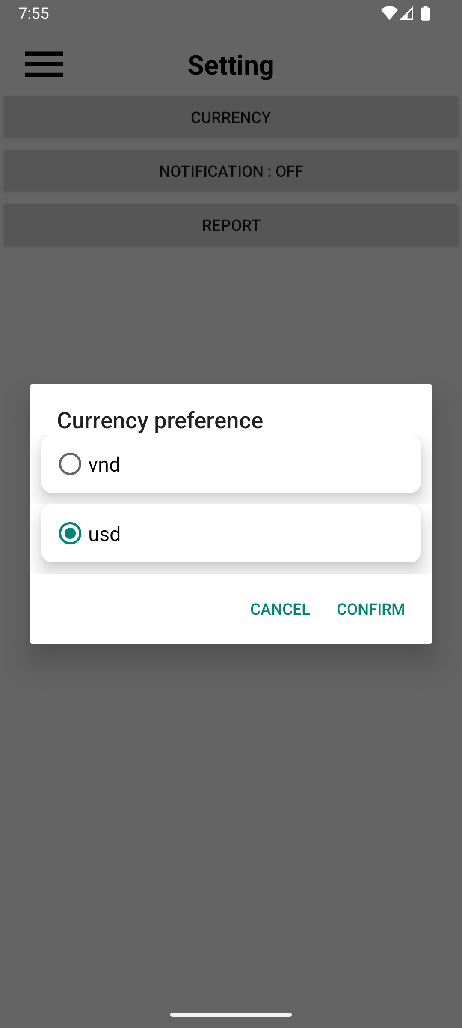

View hiển thị danh sách đơn vị tiền tệ user có thể chọn.

Nút thoát khỏi dialog

Nút lưu thay đổi đơn vị của user

Mô tả chức năng: - Khi nhấn vào nút "CURRENCY" thì hiển thị dialog cho phép user thay đổi đơn vị tiền tệ hiển thị trên màn hình.

UI danh sách report
Basic design | system | QUẢN LÍ CHI TIÊU CÁ NHÂN | Function | Report | Create by | Trung & Phúc | Date | Create | 2024-10-10 | Acceptor

 | Process name | Report |  |  |  |  |  | Update

Nút quay lại UI cài đặt

View hiển thị danh sách report đã tạo và thông tin meta của report


Mô tả chức năng: - Dùng để hiển thị danh sách report user đã tạo trước đó. - Khi nhấn vào report thì chuyển sang UI view report để hiển thị nội dung của report. - Khi nhấn giữ vào report thì hiển thị dialog yêu cầu xóa report.

UI view report
Basic design | system | QUẢN LÍ CHI TIÊU CÁ NHÂN | Function | Report viewer | Create by | Trung & Phúc | Date | Create | 2024-10-10 | Acceptor

 | Process name | Report viewer |  |  |  |  |  | Update

Nút quay lại UI trước

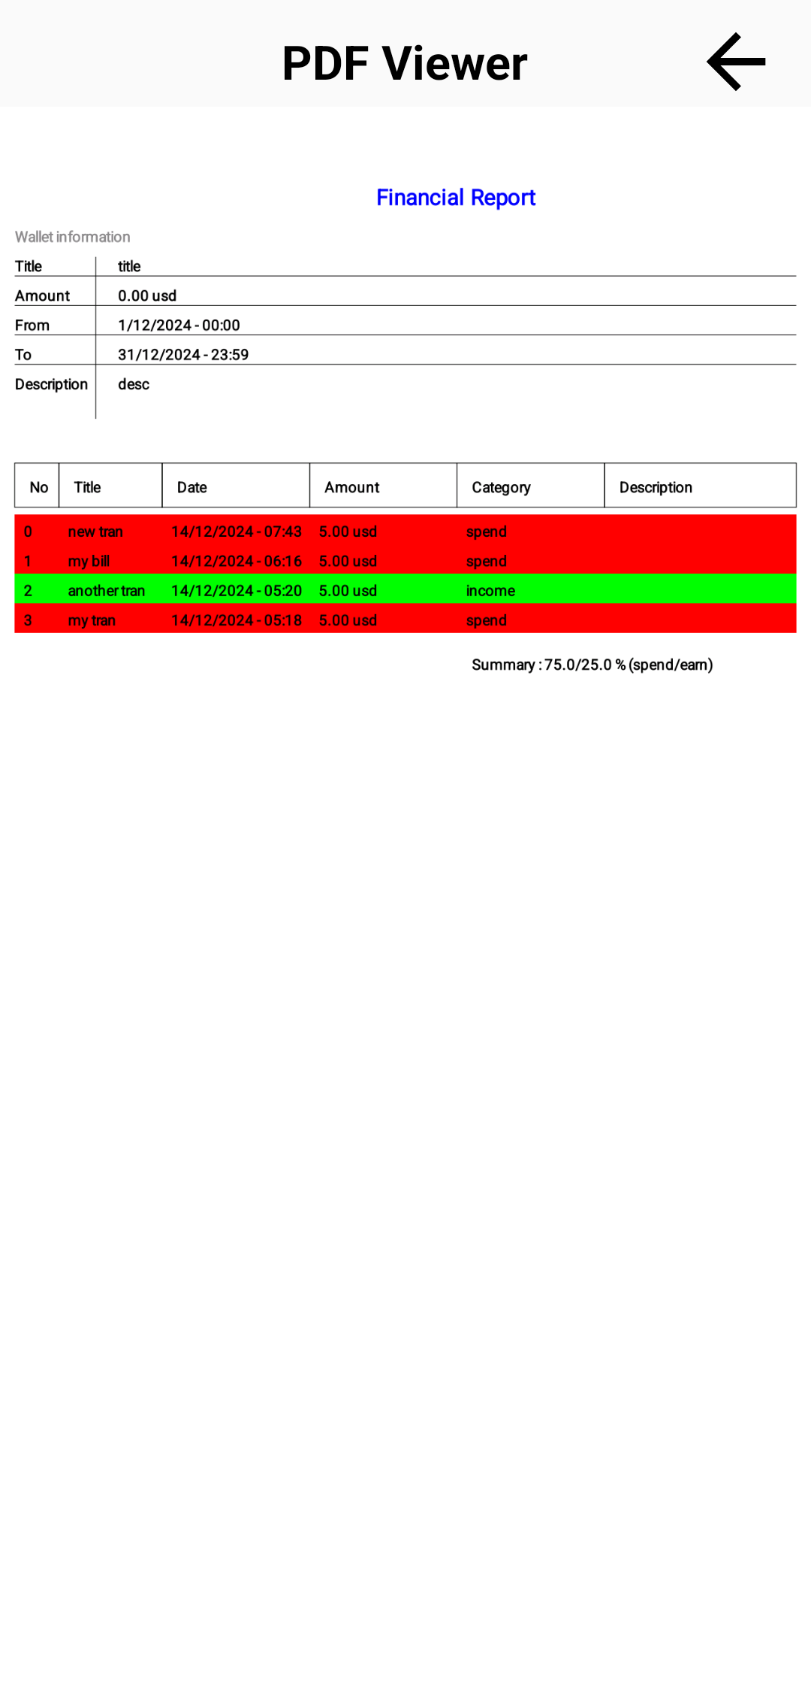
View hiển thị nội dung của file report

Mô tả chức năng: - Dùng để hiển thị nội dung của file report

